Задание 1
Пример |  |  |  |  |  | 16 вариант

График функции y=sin(x)
График функции y=x³-33x+21
x | y |  |  |  |  | x | y
-3.5 | 0.350783 |  |  |  |  | -8 | -227
-3 | -0.141120 |  |  |  |  | -7 | -91
-2.5 | -0.598472 |  |  |  |  | -6 | 3
-2 | -0.909297 |  |  |  |  | -5 | 61
-1.5 | -0.997495 |  |  |  |  | -4 | 89
-1 | -0.841471 |  |  |  |  | -3 | 93
-0.5 | -0.479426 |  |  |  |  | -2 | 79
0 | 0.000000 |  |  |  |  | -1 | 53
0.5 | 0.479426 |  |  |  |  | 0 | 21
1 | 0.841471 |  |  |  |  | 1 | -11
1.5 | 0.997495 |  |  |  |  | 2 | -37
2 | 0.909297 |  |  |  |  | 3 | -51
2.5 | 0.598472 |  |  |  |  | 4 | -47
3 | 0.141120 |  |  |  |  | 5 | -19
3.5 | -0.350783 |  |  |  |  | 6 | 39
max= | 0.997495 |  |  |  |  | 7 | 133
min= | -0.997495 |  |  |  |  | max= | 133
 |  |  |  |  |  | min= | -227

Значение 1 корня | Значение функции в корне | Значение 2 корня | Значение функции в корне | Значение 3 корня | Значение функции в корне | Значение 1 корня | Значение функции в корне | Значение 2 корня | Значение функции в корне | Значение 3 корня | Значение функции в корне
-3.1415926463 | -7.2923939224E-09 | 3.1415926463 | 7.2923939224E-09 | 0 | 0 | -6.0396223866 | -3.2173943509E-09 | 0.64447520225 | -3.5089406936E-09 | 5.3951471844 | -1.6444801076E-10

Задание 2
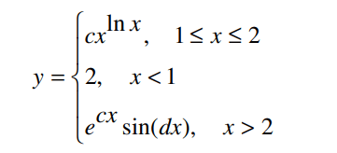
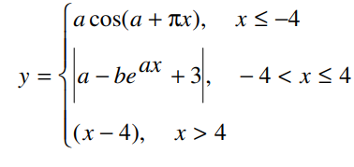
Пример |  | 16 вариант
c= | 0.2 | a= | 3
d= | 6 | b= | 4

График кусочно-заданной функции
График кусочно-заданной функции
x | y | x | y
0.00 | 2.0000 | -5.00 | 2.969977
0.25 | 2.0000 | -4.50 | 0.423360
0.50 | 2.0000 | -4.00 | -2.969977
0.75 | 2.0000 | -3.50 | 5.999890
1.00 | 0.2000 | -3.00 | 5.999506
1.25 | 0.2102 | -2.50 | 5.997788
1.50 | 0.2357 | -2.00 | 5.990085
1.75 | 0.2736 | -1.50 | 5.955564
2.00 | 0.3234 | -1.00 | 5.800852
2.25 | 1.2606 | -0.50 | 5.107479
2.50 | 1.0721 | 0.00 | 2.000000
 |  | 0.50 | 11.926756
 |  | 1.00 | 74.342148
 |  | 1.50 | 354.068525
 |  | 2.00 | 1607.715174
 |  | 2.50 | 7226.169658
 |  | 3.00 | 32406.335710
 |  | 3.50 | 145256.010697
 |  | 4.00 | 651013.165676
 |  | 4.50 | 0.500000
 |  | 5.00 | 1.000000

Задание 3
Пример |  | 16 вариант
Аппроксимация экспериментальных данных
Аппроксимация экспериментальных данных
x | y | x | y
0.0 | 0.5652 | -3 | -112
0.2 | 0.7000 | -2 | -286
0.4 | 0.8861 | -1 | -304
0.6 | 1.1000 | 0 | -295
0.8 | 1.3172 | 1 | -400
1.0 | 1.4906 | 2 | -362
1.2 | 1.5800
1.4 | 1.3982
1.6 | 1.3172
1.8 | 1.0999
2.0 | 0.8980
2.2 | 0.6600
2.4 | 0.3900
2.6 | 0.2510
2.8 | 0.2210

Задание 6
Средний балл по предметам
Цена в рублях
Пример |  |  |  |  |  |  |  |  |  | 16 вариант
№ | ФИО | Математика | Физика | Информатика | Обществознание | Средний балл | Максимальная оценка | Количество сданных экзаменов | Процент набранных баллов | № | Модель | Год выпуска | Тактовая частота | Цена в у.е. | Цена в рублях | Процент отклонения от средней цены | Стоимость больше средней цены
1 | Иванов А.П. | 5 | 5 | 5 | 5 | 5.00 | 5 | 4 | 100.00% | 1 | HP Pavilion | 2019 | 2.5 | 800 | 72208 | -17.76% | нет
2 | Сидоров К.Н. | 4 | 4 | 4 | 3 | 3.75 | 4 | 4 | 75.00% | 2 | Dell Inspiron | 2020 | 3.0 | 1200 | 108312 | 23.36% | да
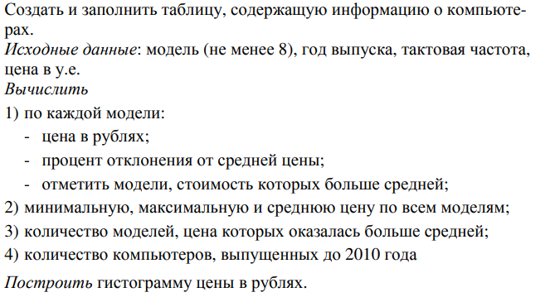
3 | Петров П.Р. | 5 | 4 | 5 | 4 | 4.50 | 5 | 4 | 90.00% | 3 | Lenovo ThinkPad | 2018 | 2.8 | 1000 | 90260 | 2.80% | да
4 | Малинин А.А | 3 | 2 |  | 5 | 3.33 | 5 | 2 | 50.00% | 4 | Acer Asprire | 2015 | 2.0 | 500 | 45130 | -48.60% | нет
5 | Карпова Е.А |  | 4 | 4 | 4 | 4.00 | 4 | 3 | 60.00% | 5 | Asus ROG | 2017 | 3.5 | 1500 | 135390 | 54.21% | да
6 | Столяров А.А | 4 | 3 | 4 | 3 | 3.50 | 4 | 4 | 70.00% | 6 | Apple iMac | 2021 | 3.8 | 2000 | 180520 | 105.61% | да
7 | Краснов В.О. | 5 | 4 | 4 | 3 | 4.00 | 5 | 4 | 80.00% | 7 | Microsoft Surface | 2016 | 2.2 | 900 | 81234 | -7.48% | нет
8 | Рямова В.П. | 5 | 5 | 5 | 5 | 5.00 | 5 | 4 | 100.00% | 8 | Samsung Odyssey | 2019 | 2.7 | 1100 | 99286 | 13.08% | да
9 | Уткин Р.Р. |  | 3 | 3 | 3 | 3.00 | 3 | 3 | 45.00% | 9 | HP EliteBook | 2009 | 2.4 | 700 | 63182 | -28.04% | нет
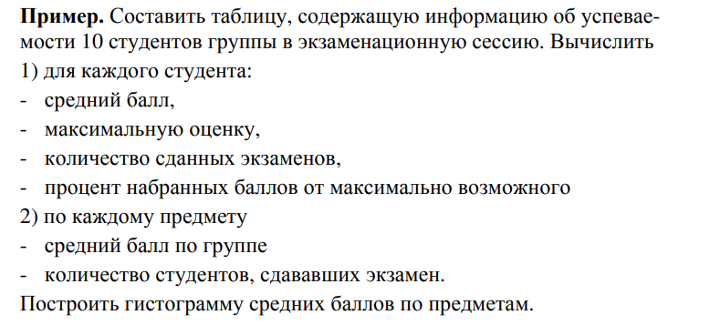
10 | Курочкина А.А. |  |  | 2 | 2 | 2.00 | 2 | 0 | 20.00% | 10 | Dell Latitude | 2008 | 2.2 | 600 | 54156 | -38.32% | нет
 | Средний балл | 4.43 | 3.78 | 4.00 | 3.70 | 3.81 | 4.20 |  |  | 11 | Lenovo ThinkCentre | 2010 | 2.0 | 400 | 36104 | -58.88% | нет
 | Max оценка | 5.00 | 5.00 | 5.00 | 5.00 | 5.00 | 5.00 |  |  |  | Минимальная цена | 36104
 | Количество студентов сдававших экзамен | 7 | 9 | 9 | 10 |  |  |  |  |  | Средняя цена | 87798
 |  |  |  |  |  |  |  |  |  |  | Максимальная цена | 180520 |  |  |  |  |  | 1 у. е.= | 90.26 | рублей
 |  |  |  |  |  |  |  |  |  |  | Количество моделей с ценой выше средней | 5
 |  |  |  |  |  |  |  |  |  |  | Количество компьютеров, выпущенных до 2010 года | 2

